鉱工業１
（４）鉱工業生産
鉱工業生産指数（季節調整済） |  |  |  |  |  |  |  |  |  |  |  |  |  |  |  |  |  |  |  |  | （％）
年 月 |  |  |  | 指 数 |  |  |  |  |  | 対 前 月 増 減 率 |  |  |  |  |  | 対 前 年 同 月 増 減 率
 |  |  |  | 佐賀県 |  | 九 州 |  | 全 国 |  | 佐賀県 |  | 九 州 |  | 全 国 |  | 佐賀県 |  | 九 州 |  | 全 国
 |  |  |  | R2=100 |  | R2=100 |  | R2＝100 |  | R2=100 |  | R2=100 |  | R2＝100 |  | R2=100 |  | R2=100 |  | R2＝100
令和元 | 年平均 |  |  | r | 109.2 | r | 110.4 |  | 111.6 |  |  |  |  |  |  | r | -3.3 | r | -1.3 |  | -2.6
2 |  |  |  | r | 100.0 | r | 100.0 |  | 100.0 |  |  |  |  |  |  | r | -8.4 | r | -9.4 |  | -10.4
3 |  |  |  | r | 100.5 | r | 105.6 |  | 105.4 |  |  |  |  |  |  | r | 0.5 | r | 5.6 |  | 5.4
4 |  |  |  | r | 101.9 | r | 107.8 |  | 105.3 |  |  |  |  |  |  | r | 1.4 | r | 2.1 |  | -0.1
5 |  |  |  | r | 98.4 | r | 108.6 | r | 103.9 |  |  |  |  |  |  | r | -3.4 | r | 0.7 | r | -1.3

令和4 | 年 | 9 | 月 | r | 100.6 | r | 111.9 |  | 107.3 | r | -3.1 | r | -0.6 |  | -0.5 | r | 3.0 | r | 13.5 |  | 8.7
 |  | 10 |  | r | 100.3 | r | 111.4 |  | 105.5 | r | -0.3 | r | -0.4 |  | -1.7 | r | -1.7 | r | 9.2 |  | 3.1
 |  | 11 |  | r | 100.0 | r | 107.4 |  | 105.5 | r | -0.3 | r | -3.6 |  | 0.0 | r | 0.3 | r | 1.2 |  | -1.4
 |  | 12 |  | r | 98.4 | r | 108.2 |  | 104.9 | r | -1.6 | r | 0.7 |  | -0.6 | r | -6.0 | r | 1.9 |  | -2.2
5 | 年 | 1 | 月 | r | 95.9 | r | 104.3 | r | 101.1 | r | -2.5 | r | -3.6 | r | -3.6 | r | -5.3 | r | 1.9 | r | -3.0
 |  | 2 |  | r | 99.9 | r | 111.5 | r | 104.5 | r | 4.2 | r | 6.9 | r | 3.4 | r | -2.6 | r | 8.1 | r | -0.5
 |  | 3 |  | r | 97.7 | r | 109.7 | r | 104.9 | r | -2.2 | r | -1.6 | r | 0.4 | r | -4.9 | r | 4.4 | r | -0.8
 |  | 4 |  | r | 97.7 | r | 110.3 | r | 105.2 | r | 0.0 | r | 0.5 | r | 0.3 | r | -5.8 | r | 5.2 | r | -0.8
 |  | 5 |  | r | 103.3 | r | 112.6 | r | 104.1 | r | 5.7 | r | 2.1 | r | -1.0 | r | 1.7 | r | 7.5 | r | 4.1
 |  | 6 |  | r | 104.2 | r | 112.2 | r | 105.0 | r | 0.9 | r | -0.4 | r | 0.9 | r | 1.2 | r | 2.5 | r | -0.1
 |  | 7 |  | r | 96.3 | r | 104.8 | r | 103.5 | r | -7.6 | r | -6.6 | r | -1.4 | r | -7.4 | r | -5.7 | r | -2.6
 |  | 8 |  | r | 94.6 | r | 106.7 | r | 103.1 | r | -1.8 | r | 1.8 | r | -0.4 | r | -8.9 | r | -5.2 | r | -4.7
 |  | 9 |  | r | 97.7 | r | 106.4 | r | 103.2 | r | 3.3 | r | -0.3 | r | 0.1 | r | -2.9 | r | -5.6 | r | -4.5
 |  | 10 |  | r | 98.6 | r | 109.5 | r | 104.4 | r | 0.9 | r | 2.9 | r | 1.2 | r | -0.1 | r | 0.0 | r | 0.9
 |  | 11 |  | r | 99.6 | r | 107.5 | r | 103.8 | r | 1.0 | r | -1.8 | r | -0.6 | r | -0.4 | r | 0.2 | r | -1.6
 |  | 12 |  | r | 95.1 | r | 107.9 | r | 105.0 | r | -4.5 | r | 0.4 | r | 1.2 | r | -4.8 | r | -2.0 | r | -1.1
6 | 年 | 1 | 月 | r | 90.2 | r | 102.5 | r | 98.0 | r | -5.2 | r | -5.0 | r | -6.7 | r | -4.6 | r | 0.0 | r | -1.5
 |  | 2 |  | p | 96.5 | p | 103.0 | p | 97.9 | p | 7.0 | p | 0.5 | p | -0.1 | p | -1.2 | p | -5.4 | p | -3.4

佐賀：統計分析課『佐賀県鉱工業指数月報』 令和2年=100
九州・全国：九州経済産業局『九州地域の鉱工業動向（速報）』 （九州）令和2年=100、（全国）令和2年=100
※令和2、3、4、5、６年の数値は年間補正後若干変動する場合がある。
※年平均の指数及び対前年同月増減率は原指数。九州には沖縄を含まない。

0.0
年月

2月は、96.5で前年同月比1.2％減となり、8ヵ月連続で前年同月を下回った。また、前月比は7.0％増となった。

残業
（５）雇用労働
所定外労働時間数 |  |  |  |  |  | 令和2年平均=100 |  |  | （時間、％）
年 月 |  |  |  | 所定外労働時間数 |  | 同 指 数 |  | 対前年同月増減率
 |  |  |  | 佐賀県 | 全 国 | 佐賀県 | 全 国 | 佐賀県 | 全 国
令和元 | 年平均 |  |  | 13.0 | 12.4 | 128.3 | 115.1 | -10.6 | -1.0
0
2 |  |  |  | 10.1 | 10.8 | 100.0 | 100.0 | -22.0 | -13.1
3 |  |  |  | 10.4 | 11.6 | 103.3 | 107.4 | 3.3 | 7.4
4 |  |  |  | 9.8 | 12.2 | 96.6 | 113.0 | -6.5 | 5.2
5 |  |  |  | 10.6 | 12.1 | 105.1 | 111.6 | 8.8 | -1.2

令和4 | 年 | 9 | 月 | 9.3 | 12.2 | 92.1 | 113.0 | -4.0 | 7.8
 |  | 10 |  | 9.5 | 12.6 | 94.1 | 116.7 | -14.3 | 7.6
 |  | 11 |  | 10.3 | 12.6 | 102.0 | 116.7 | -6.3 | 4.0
 |  | 12 |  | 9.9 | 12.6 | 98.0 | 116.7 | -23.7 | 2.2
5 | 年 | 1 | 月 | 10.8 | 11.8 | 106.9 | 109.3 | 13.6 | 0.0
 |  | 2 |  | 11.0 | 12.0 | 108.9 | 111.1 | 3.7 | 0.8
 |  | 3 |  | 11.7 | 12.5 | 115.8 | 115.7 | 20.6 | -0.9
 |  | 4 |  | 10.7 | 12.6 | 105.9 | 116.7 | 0.9 | -2.3
 |  | 5 |  | 10.0 | 11.7 | 99.0 | 108.3 | 6.3 | 0.0
 |  | 6 |  | 10.1 | 11.9 | 100.0 | 110.2 | 9.8 | -1.6
 |  | 7 |  | 10.0 | 12.0 | 99.0 | 111.1 | 2.1 | -0.8
 |  | 8 |  | 10.1 | 11.2 | 100.0 | 103.7 | 9.8 | -0.9
 |  | 9 |  | 10.5 | 12.0 | 104.0 | 111.1 | 12.9 | -1.7
 |  | 10 |  | 10.6 | 12.5 | 105.0 | 115.7 | 11.6 | -0.9
 |  | 11 |  | 10.9 | 12.3 | 107.9 | 113.9 | 5.8 | -2.4
 |  | 12 |  | 11.0 | 12.1 | 108.9 | 112.0 | 11.1 | -4.0
6 | 年 | 1 | 月 | 9.6 | 11.2 | 95.0 | 103.7 | -7.8 | -4.2
 |  | 2 |  | 10.0 | 11.7 | 99.0 | 108.3 | -6.5 | -2.5

佐賀：統計分析課『毎月勤労統計調査（地方調査）』（事業所規模30人以上）
全国：厚生労働省『 〃 （全国調査）』 ( 〃 ）（再集計値）
※増減率は指数をベ－スとする。

2月は、99.0で前年同月比6.5％減となり、2ヵ月連続で前年同月を下回った。

求人（受理地別）
（５）雇用労働（続き）
有効求人倍率(受理地別)(季節調整済) |  |  |  |  |  |  |  |  | （倍） | 地区別有効求人倍率(受理地別)（原数値） |  |  |  |  |  | （倍）
年 月 |  |  |  | 有効求人倍率 |  |  |  |  |  | 年 月 | ハローワーク別有効求人倍率
 |  |  |  | 佐賀県 |  | 九 州 |  | 全 国 |  |  | 佐 賀 | 唐 津 | 武 雄 | 伊万里 | 鳥 栖 | 鹿 島
平成30 | 年度 |  |  |  | 1.32 |  | 1.46 |  | 1.62 | 平成30年度 | 1.27 | 1.17 | 1.21 | 1.28 | 1.70 | 1.22
令和元 | 年度 |  |  |  | 1.26 |  | 1.40 |  | 1.55 | 令和元年度 | 1.19 | 1.18 | 1.25 | 1.29 | 1.59 | 1.16
2 |  |  |  |  | 1.07 |  | 1.05 |  | 1.10 | 2 | 1.08 | 0.98 | 1.03 | 1.06 | 1.22 | 0.95
3 |  |  |  |  | 1.26 |  | 1.14 |  | 1.16 | 3 | 1.26 | 1.17 | 1.23 | 1.33 | 1.33 | 1.17
4 |  |  |  |  | 1.36 |  | 1.26 |  | 1.31 | 4 | 1.38 | 1.26 | 1.31 | 1.59 | 1.34 | 1.35

令和 4 | 年 | 9 | 月 |  | 1.36 |  | 1.26 |  | 1.32 | 令和4年 9月 | 1.28 | 1.20 | 1.35 | 1.68 | 1.36 | 1.31
 |  | 10 |  |  | 1.34 |  | 1.27 |  | 1.33 | 10 | 1.32 | 1.25 | 1.36 | 1.66 | 1.38 | 1.32
 |  | 11 |  |  | 1.38 |  | 1.29 |  | 1.35 | 11 | 1.38 | 1.37 | 1.45 | 1.81 | 1.43 | 1.36
 |  | 12 |  |  | 1.41 |  | 1.29 |  | 1.35 | 12 | 1.63 | 1.47 | 1.45 | 1.97 | 1.54 | 1.55
5 | 年 | 1 | 月 |  | 1.39 |  | 1.30 |  | 1.35 | 5年 1月 | 1.58 | 1.34 | 1.34 | 1.81 | 1.51 | 1.67
 |  | 2 |  |  | 1.40 |  | 1.29 |  | 1.34 | 2 | 1.61 | 1.29 | 1.26 | 1.75 | 1.46 | 1.53
 |  | 3 |  |  | 1.38 |  | 1.29 |  | 1.32 | 3 | 1.44 | 1.24 | 1.23 | 1.63 | 1.35 | 1.40
 |  | 4 |  |  | 1.37 |  | 1.28 |  | 1.32 | 4 | 1.31 | 1.16 | 1.14 | 1.43 | 1.29 | 1.27
 |  | 5 |  |  | 1.37 |  | 1.27 |  | 1.32 | 5 | 1.28 | 1.15 | 1.19 | 1.41 | 1.19 | 1.24
 |  | 6 |  |  | 1.37 |  | 1.26 |  | 1.31 | 6 | 1.32 | 1.15 | 1.19 | 1.46 | 1.13 | 1.29
 |  | 7 |  |  | 1.37 |  | 1.25 |  | 1.30 | 7 | 1.42 | 1.18 | 1.30 | 1.53 | 1.18 | 1.31
 |  | 8 |  |  | 1.36 |  | 1.24 |  | 1.30 | 8 | 1.34 | 1.19 | 1.20 | 1.54 | 1.22 | 1.42
 |  | 9 |  |  | 1.34 |  | 1.24 |  | 1.29 | 9 | 1.31 | 1.18 | 1.26 | 1.56 | 1.28 | 1.34
 |  | 10 |  |  | 1.34 |  | 1.24 |  | 1.29 | 10 | 1.31 | 1.27 | 1.31 | 1.54 | 1.31 | 1.35
 |  | 11 |  |  | 1.36 |  | 1.23 |  | 1.27 | 11 | 1.42 | 1.33 | 1.40 | 1.60 | 1.41 | 1.40
 |  | 12 |  |  | 1.34 |  | 1.23 |  | 1.27 | 12 | 1.56 | 1.40 | 1.42 | 1.66 | 1.52 | 1.51
6 | 年 | 1 | 月 |  | 1.31 |  | 1.22 |  | 1.27 | 6年 1月 | 1.45 | 1.32 | 1.30 | 1.56 | 1.50 | 1.52
 |  | 2 |  |  | 1.30 |  | 1.22 |  | 1.26 | 2 | 1.42 | 1.35 | 1.31 | 1.55 | 1.40 | 1.46

佐賀労働局『一般職業紹介状況』 |  |  |  |  |  |  |  |  |  | 佐賀労働局『一般職業紹介状況』
厚生労働省『一般職業紹介状況』 |  |  |  |  |  |  |  |  |  | ※パートタイムを含む。
※パートタイムを含む。九州には沖縄を含む。
※年度の数値は原数値。

0.0
年月

2月は、1.3倍で前年同月を0.1ポイント下回り、4ヵ月連続で前年同月を下回った。また、前月比は0.01ポイント下回った。

求人 (就業地別)
（５）雇用労働（続き）
有効求人倍率(就業地別)(季節調整済) |  |  |  |  |  |  |  |  | （倍）
年 月 |  |  |  | 有効求人倍率
 |  |  |  | 佐賀県 |  | 九 州 |  | 全 国
令和 4 | 年 | 9 | 月 |  | 1.57 |  | 1.31 |  | 1.32
 |  | 10 |  |  | 1.54 |  | 1.32 |  | 1.33
 |  | 11 |  |  | 1.58 |  | 1.33 |  | 1.35
 |  | 12 |  |  | 1.64 |  | 1.33 |  | 1.35
5 | 年 | 1 | 月 |  | 1.61 |  | 1.34 |  | 1.35
 |  | 2 |  |  | 1.60 |  | 1.34 |  | 1.34
 |  | 3 |  |  | 1.58 |  | 1.33 |  | 1.32
 |  | 4 |  |  | 1.57 |  | 1.33 |  | 1.32
 |  | 5 |  |  | 1.57 |  | 1.32 |  | 1.32
 |  | 6 |  |  | 1.55 |  | 1.31 |  | 1.31
 |  | 7 |  |  | 1.55 |  | 1.30 |  | 1.30
 |  | 8 |  |  | 1.54 |  | 1.30 |  | 1.30
 |  | 9 |  |  | 1.53 |  | 1.30 |  | 1.29
 |  | 10 |  |  | 1.54 |  | 1.30 |  | 1.29
 |  | 11 |  |  | 1.55 |  | 1.29 |  | 1.27
 |  | 12 |  |  | 1.52 |  | 1.29 |  | 1.27
6 | 年 | 1 | 月 |  | 1.50 |  | 1.29 |  | 1.27
 |  | 2 |  |  | 1.52 |  | 1.28 |  | 1.26

厚生労働省『一般職業紹介状況』
※パートタイムを含む。九州には沖縄を含む。

0.0
年月

2月は、1.52倍で前年同月を0.08ポイント下回り、4ヵ月連続で前年同月を下回った。また、前月比は0.02ポイント上回った。

物価
 | （７）物 価
 | 消費者物価指数 |  |  |  |  | 令和2年＝100 |  |  |  |  |  |  | （％）
 | 年 月 |  |  |  | 指 数 |  |  | 対 前 月 増 減 率 |  |  | 対 前 年 同 月 増 減 率
 |  |  |  |  | 佐 賀 市 | 九 州 | 全 国 | 佐 賀 市 | 九 州 | 全 国 | 佐 賀 市 | 九 州 | 全 国
 | 令和元 | 年平均 |  |  | 99.8 | 99.8 | 100.0 |  |  |  | 0.3 | 0.5 | 0.5
 | 2 |  |  |  | 100.0 | 100.0 | 100.0 |  |  |  | 0.2 | 0.2 | 0.0
 | 3 |  |  |  | 99.4 | 99.7 | 99.8 |  |  |  | -0.6 | -0.3 | -0.2
 | 4 |  |  |  | 101.6 | 101.8 | 102.3 |  |  |  | 2.2 | 2.2 | 2.5
 | 5 |  |  |  | 105.1 | 105.0 | 105.6 |  |  |  | 3.4 | 3.1 | 3.2

 | 令和 4 | 年 | 9 | 月 | 102.3 | 102.7 | 103.1 | 0.5 | 0.4 | 0.4 | 2.5 | 2.6 | 3.0
 |  |  | 10 |  | 102.9 | 103.2 | 103.7 | 0.6 | 0.5 | 0.6 | 3.4 | 3.3 | 3.7
 |  |  | 11 |  | 103.0 | 103.4 | 103.9 | 0.1 | 0.2 | 0.2 | 3.3 | 3.5 | 3.8
 |  |  | 12 |  | 103.3 | 103.5 | 104.1 | 0.2 | 0.1 | 0.2 | 3.8 | 3.7 | 4.0
 | 5 | 年 | 1 | 月 | 103.9 | 104.0 | 104.7 | 0.6 | 0.5 | 0.5 | 4.0 | 3.9 | 4.3
 |  |  | 2 |  | 103.1 | 103.3 | 104.0 | -0.8 | -0.7 | -0.6 | 3.2 | 3.0 | 3.3
 |  |  | 3 |  | 103.5 | 103.8 | 104.4 | 0.4 | 0.5 | 0.4 | 3.2 | 3.0 | 3.2
 |  |  | 4 |  | 104.3 | 104.4 | 105.1 | 0.8 | 0.6 | 0.6 | 3.1 | 3.3 | 3.5
 |  |  | 5 |  | 104.8 | 104.4 | 105.1 | 0.5 | 0.1 | 0.1 | 3.3 | 3.0 | 3.2
 |  |  | 6 |  | 104.3 | 104.3 | 105.2 | -0.5 | -0.2 | 0.1 | 2.7 | 2.8 | 3.3
 |  |  | 7 |  | 104.9 | 104.9 | 105.7 | 0.6 | 0.6 | 0.5 | 3.3 | 3.0 | 3.3
 |  |  | 8 |  | 105.6 | 105.5 | 105.9 | 0.6 | 0.5 | 0.3 | 3.7 | 3.1 | 3.2
 |  |  | 9 |  | 106.0 | 105.7 | 106.2 | 0.4 | 0.3 | 0.3 | 3.6 | 3.0 | 3.0
 |  |  | 10 |  | 107.0 | 106.5 | 107.1 | 0.9 | 0.7 | 0.9 | 3.9 | 3.2 | 3.3
 |  |  | 11 |  | 107.0 | 106.4 | 106.9 | 0.0 | -0.2 | -0.2 | 3.8 | 2.8 | 2.8
 |  |  | 12 |  | 106.7 | 106.3 | 106.8 | -0.2 | 0.0 | -0.1 | 3.4 | 2.7 | 2.6
 | 6 | 年 | 1 | 月 | 106.7 | 106.3 | 106.9 | 0.0 | 0.0 | 0.1 | 2.7 | 2.2 | 2.2
5 |  |  | 2 |  | 106.6 | 106.4 | 106.9 | -0.2 | 0.1 | 0.0 | 3.4 | 3.0 | 2.8

 | 統計分析課『消費者物価指数』
 | ※九州には沖縄（那覇市）を含む。

消費者物価指数
 | 1 | 1 | 1
年月
0.0

 | 2月は、106.6で前年同月比3.4％増となった。また、前月比は0.2％減であった。

人口
（９）人 口
人口、世帯 |  |  |  |  |  | （人） |  |  | （世帯）
年 月 |  |  |  | 人 口 |  |  | 世 帯 数
 |  |  |  |  | 対前月増減数 | 対前年増減数 |  | 対前月増減数 | 対前年増減数
令和元 | 年 |  |  | 814,211 |  | -4,899 | 313,132 |  | 2,809
2 |  |  |  | 811,442 |  | -2,769 | 312,680 |  | -452
3 |  |  |  | 805,721 |  | -5,721 | 314,731 |  | 2,051
4 |  |  |  | 800,511 |  | -5,210 | 317,304 |  | 2,573
5 |  |  |  | 794,385 |  | -6,126 | 319,610 |  | 2,306

令和4 | 年 | 10 | 月 | 800,511 | -372 | -5,210 | 317,304 | 96 | 2,573
 |  | 11 |  | 800,138 | -373 | -5,308 | 317,354 | 50 | 2,611
 |  | 12 |  | 799,757 | -381 | -5,260 | 317,441 | 87 | 2,716
5 | 年 | 1 | 月 | 799,276 | -481 | -5,316 | 317,348 | -93 | 2,712
 |  | 2 |  | 798,448 | -828 | -5,390 | 317,211 | -137 | 2,814
 |  | 3 |  | 797,889 | -559 | -5,355 | 317,259 | 48 | 2,918
 |  | 4 |  | 795,157 | -2,732 | -5,521 | 317,605 | 346 | 2,869
 |  | 5 |  | 795,666 | 509 | -5,370 | 318,672 | 1,067 | 3,043
 |  | 6 |  | 795,378 | -288 | -5,863 | 318,959 | 287 | 2,499
 |  | 7 |  | 795,054 | -324 | -6,196 | 319,089 | 130 | 2,177
 |  | 8 |  | 794,834 | -220 | -6,270 | 319,298 | 209 | 2,166
 |  | 9 |  | 794,760 | -74 | -6,123 | 319,483 | 185 | 2,275
 |  | 10 |  | 794,385 | -375 | -6,126 | 319,610 | 127 | 2,306
 |  | 11 |  | 794,158 | -227 | -5,980 | 319,880 | 270 | 2,526
 |  | 12 |  | 793,870 | -288 | -5,887 | 320,028 | 148 | 2,587
6 | 年 | 1 | 月 | 793,443 | -427 | -5,833 | 320,069 | 41 | 2,721
 |  | 2 |  | 792,691 | -752 | -5,757 | 319,913 | -156 | 2,702
 |  | 3 |  | 791,966 | -725 | -5,923 | 320,011 | 98 | 2,752
 |  | 4 |  | 789,232 | -2,734 | -5,925 | 320,278 | 267 | 2,673

統計分析課『佐賀県の推計人口』
※令和2年10月値は令和2年国勢調査の確報値。
※年値は各年10月1日現在、月値は各月1日現在。

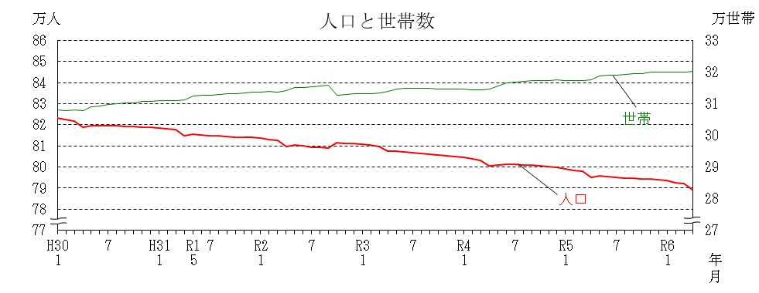

0
0

（人口） |  |  | 4月は、789,232人で、前年同月比5,925人の減少となり、平成9年5月以降連続して、前年同月を下回った。また、前月比2,734人減少した。

（世帯） |  |  | 4月は、320,278世帯で、前年同月比2,673世帯の増加となった。また、前月比267世帯増加した。

景気動向指数
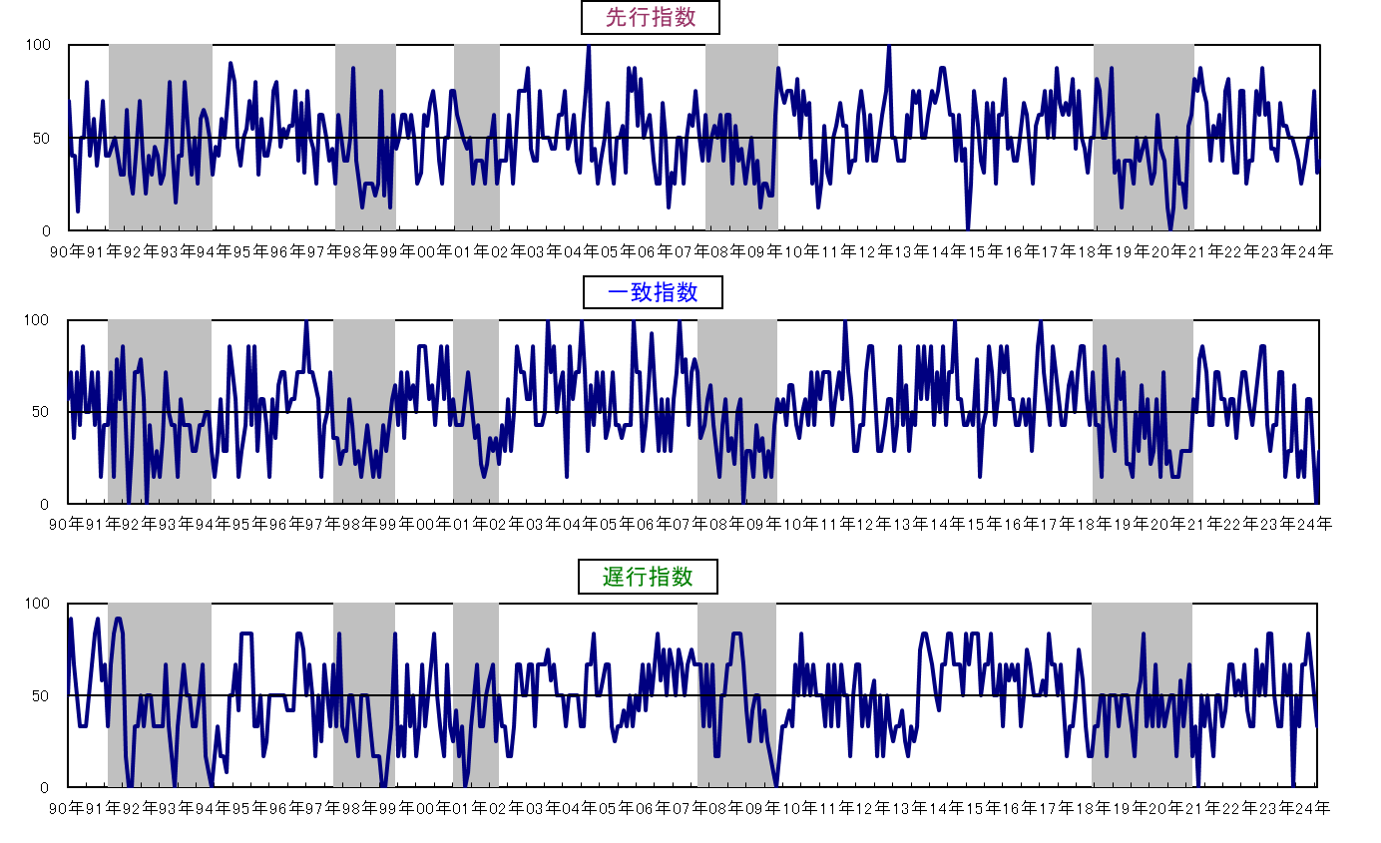
３ 佐賀県景気動向指数
 |  |  |  |  |  |  |  |  |  | 〈カレントDIグラフ〉
 |  | １ 令和6年2月の動向

 |  | ◆ 先行指数 |  | 37.5% | ・・・・ | ２か月連続で50％を下回った。
 |  | ◆ 一致指数 |  | 28.6% | ・・・・ | ３か月連続で50％を下回った。
 |  | ◆ 遅行指数 |  | 33.3% | ・・・・ | ６か月振りに50％を下回った。

 |  | 〈個別指標の動向〉

 |  |  |  | ＋ となった指標 |  |  | － となった指標 |  | 保ち合い（０）

 | 《先行系列》 |  |  | 新設住宅着工戸数 |  | ４か月連続 | 所定外労働時間数 | ３か月連続
 |  |  |  | 企業倒産件数(逆) |  | ２か月振り | 新規求人数 | ２か月連続
 |  | 採用系列数 | 8 | 銀行貸出残高(☆) |  | ４か月連続 | 鉱工業生産指数 (生産財) | ３か月連続
 |  | 拡張系列数 | 3.0 |  |  |  | 乗用車新車登録台数 | ２か月連続
 |  | 指 数 | 37.5 |  |  |  | 鉱工業在庫率 (生産財･逆) | ２か月連続

 | 《一致系列》 |  |  | 就職率 |  | ４か月振り | 有効求人倍率(就業地別） | ３か月連続
 |  |  |  | 大型店売上高(☆) |  | ６か月振り | 鉱工業生産指数 (総合) | ３か月連続
 |  | 採用系列数 | 7 |  |  |  | 鉱工業出荷指数 (総合) | ２か月連続
 |  | 拡張系列数 | 2.0 |  |  |  | 着工建築物床面積(産業用) | ６か月連続
 |  | 指 数 | 28.6 |  |  |  | 輸入総額(唐津港＋伊万里港) | ２か月連続

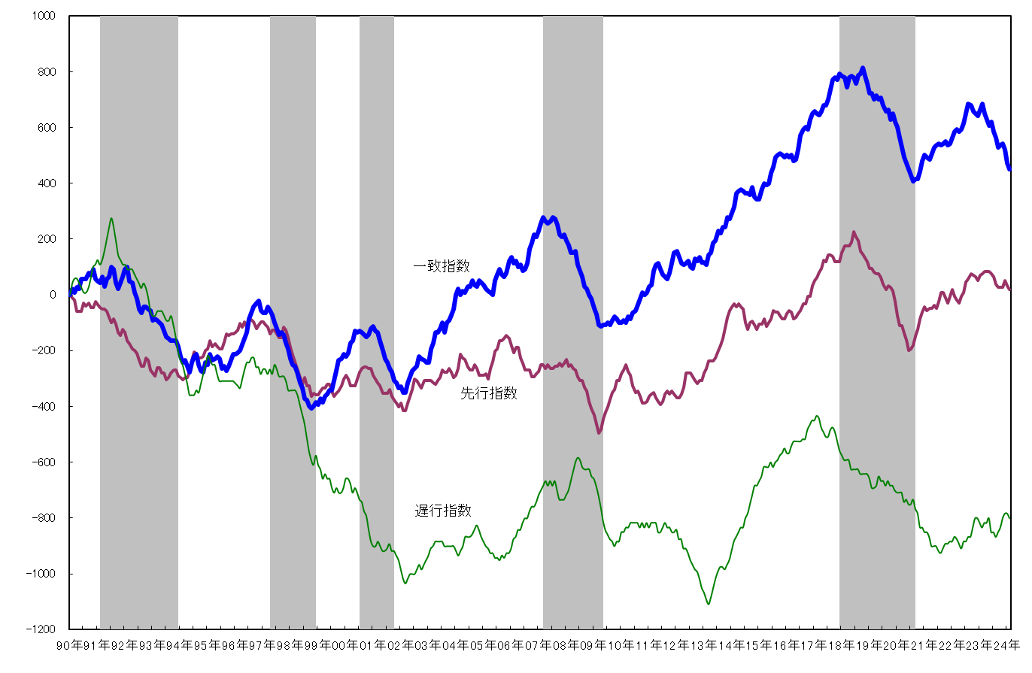
 | 《遅行系列》 |  |  | 常用雇用指数 |  | ３か月連続 | 陶磁器生産重量 | ３か月連続
 |  |  |  | 雇用保険受給実人員(逆) |  | ５か月連続 | 消費者物価指数(☆) | ３か月連続 |  | 〈累積DIグラフ〉
 |  | 採用系列数 | 6 |  |  |  | 鉱工業在庫指数 (総合) | ２か月連続
 |  | 拡張系列数 | 2.0 |  |  |  | 銀行預貸率 | ５か月振り
 |  | 指 数 | 33.3

 |  | (逆)は逆サイクルを示す。
 |  | (☆)は対前年同月比で、その他はセンサス局法により季節調整を行っている。

★ DIは、景気の動きを各種の指標によって総合的にとらえようとするもので、各系列で採用指標
のうち３ヵ月前と比較して増加している系列（＋）が何％を占めているかを表したものです。
各系列において、指数の計算方法は次式によります。
指数＝（｢＋｣の指標数＋0.5×保ち合い｢0｣の指標数）÷当該採用指標数×100
★ DIには３つの指標があり、それぞれ下記のような特徴があります。
「先行指数」 ・・・ 景気に対し先行して動き、景気の先行きを予測する。
「一致指数」 ・・・ 景気に対しほぼ一致して動き、景気の現状を示す。
「遅行指数」 ・・・ 景気に対し遅れて動き、景気の動きを確認する。
★ 一致指数が基調的に50％を上回って推移している時期は景気拡張期、50％を下回って
推移している時期は景気後退期と判断します。
なお、値そのものの大きさは景気変動の大きさないし振幅を示すものではありません。
★ DIは不規則な動きをすることが多いので、基調的な動きは累積DIのグラフでみると分かり
やすくなります。
景気動向指数（DI：Diffusion Index）の見方
景気動向指数（DI：Diffusion Index）の見方

 |  |  |  |  |  |  |  |  |  | ※ シャドー部分は景気後退期を示す。
 |  |  |  |  |  |  |  |  |  | 今月の累積ＤＩ＝先月の累積ＤＩ＋（今月のＤＩ－５０）

